상품제안서
5엽날개 선풍기 플렉시블 휴대용 넥밴드 선풍기, 3단선풍기, 넥 밴드선풍기, 플렉스블 선풍기 | 상품코드: F25600

 |  |  |  |  |  |  | 02-412-0044 | www.easy1.co.kr
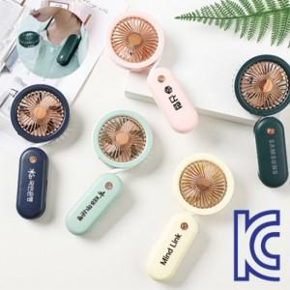

【상세/제작정보】

【인쇄/포장옵션】 | 실크, DTF1곳 / 포장지포장

【공급단가】 | 수량 | 100~ | 300~ | 500~ | 1,000~ | 3,000~
*VAT별도 | 단가 | 6,240원 | 6,130원 | 5,970원 | 5,870원 | 5,720원

【상품 URL】 | https://dev.easy1.co.kr:443/src/goods_detail.php?gdno=25600

